关系图
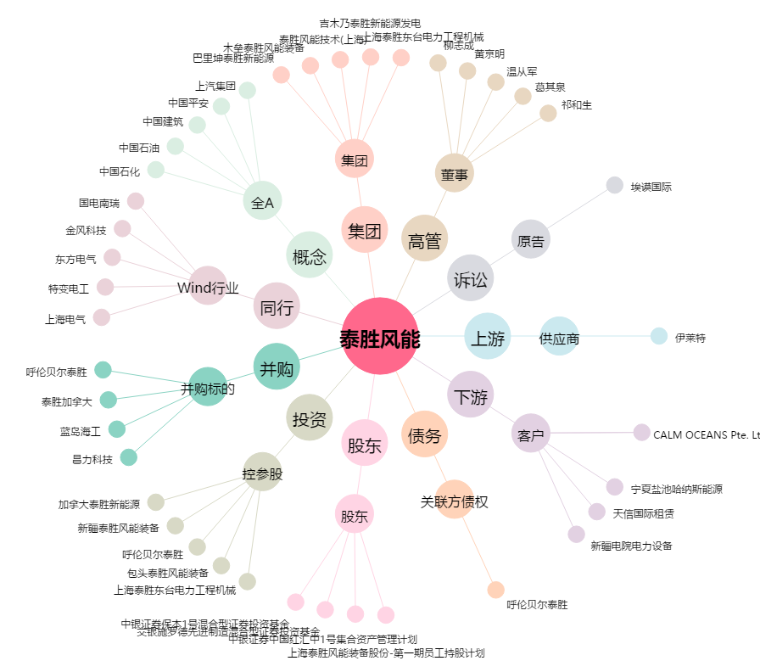
泰胜风能[300129.SZ] - 关系概览图

